2022_02_data
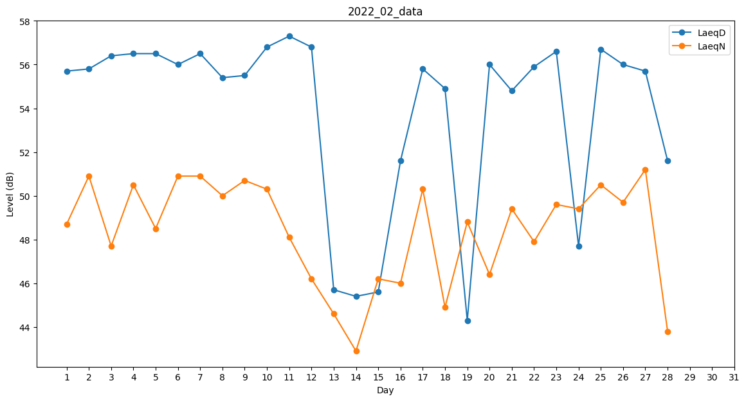
Day | LaeqD | LaeqN
1 | 55.7 | 48.7
2 | 55.8 | 50.9
3 | 56.4 | 47.7
4 | 56.5 | 50.5
5 | 56.5 | 48.5
6 | 56 | 50.9
7 | 56.5 | 50.9
8 | 55.4 | 50
9 | 55.5 | 50.7
10 | 56.8 | 50.3
11 | 57.3 | 48.1
12 | 56.8 | 46.2
13 | 45.7 | 44.6
14 | 45.4 | 42.9
15 | 45.6 | 46.2
16 | 51.6 | 46
17 | 55.8 | 50.3
18 | 54.9 | 44.9
19 | 44.3 | 48.8
20 | 56 | 46.4
21 | 54.8 | 49.4
22 | 55.9 | 47.9
23 | 56.6 | 49.6
24 | 47.7 | 49.4
25 | 56.7 | 50.5
26 | 56 | 49.7
27 | 55.7 | 51.2
28 | 51.6 | 43.8

